第1章 画面構成
1章
画面構成

 | タブ
 |  | 赤い枠線の中に表示表示されているのが「タブ」といいます。
 |  | 「ホーム」「挿入」「ページレイアウト」などのタブをクリックすると、それぞれの機能がすぐ下の「リボン」に表示されます。

 | リボン
 |  | 「ファイル」タブ以外のタブをクリックすると次のように「リボン」が表示されます。
 |  | タブ毎に表示されるリボンの内容は異なります。例えば「ホーム」タブをクリックしたときは次のようなリボンが表示されます。

 | 列と行
 |  | 列：図の緑の枠線になっているのがEXCELの「列」です。アルファベットで表されます。（枠線はB列を指定しています。）
 |  | 行：図の青の枠線になっているのがEXCELの「行」です。数字で表されます。（枠線は４行を指定しています。）
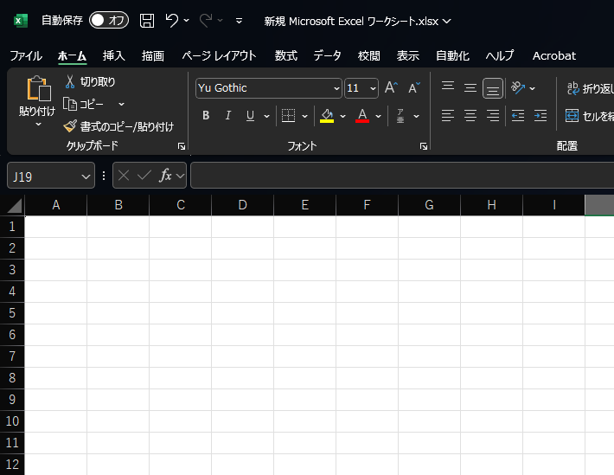

 | セル
 |  | Excelのセルとは、表の中にある1つ1つの小さなマス目のことです。
 |  | 左上の赤い枠線にあるのが、名前ボックスといいセルの住所を表しています。
 |  | ※選択しているセルがC列の5行目であることを表しています。（EXCEL内ではC5と表します）
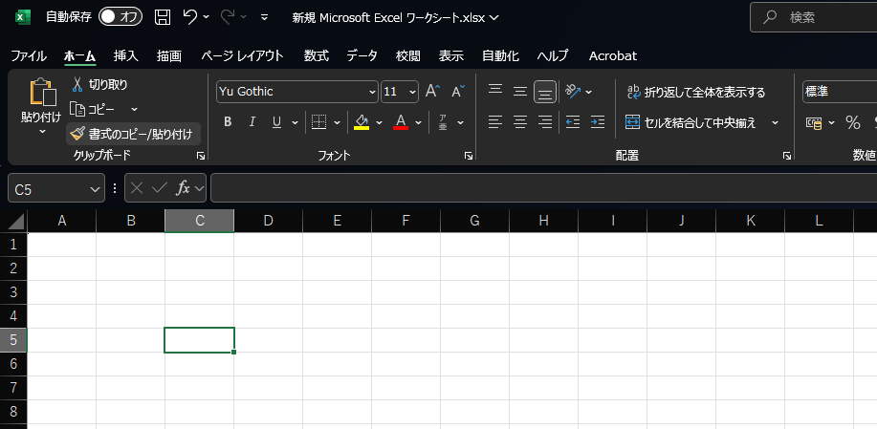

 | 数式バー
 |  | セルをクリックすると、セルに入力されている値や数式が数式バーに表示されます。
 |  | またセルをクリックしたあとで、数式バーに値や数式を入力するとセルに入力されます。
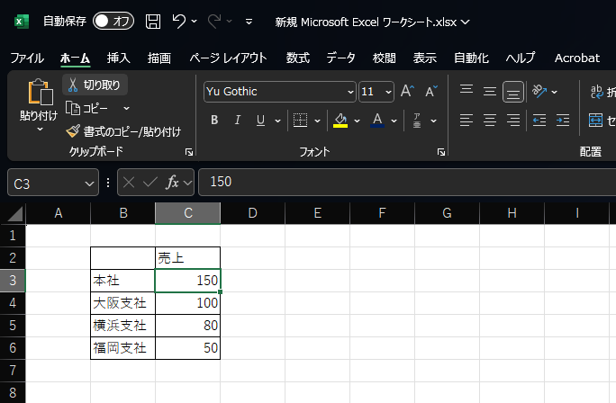

 | ワークシート
 |  | 画面中央に大きく表示されているのが「ワークシート」です。
 |  | ワークシートは表形式の複数のセルで構成されており、各セルに値や数式を入力することができます。
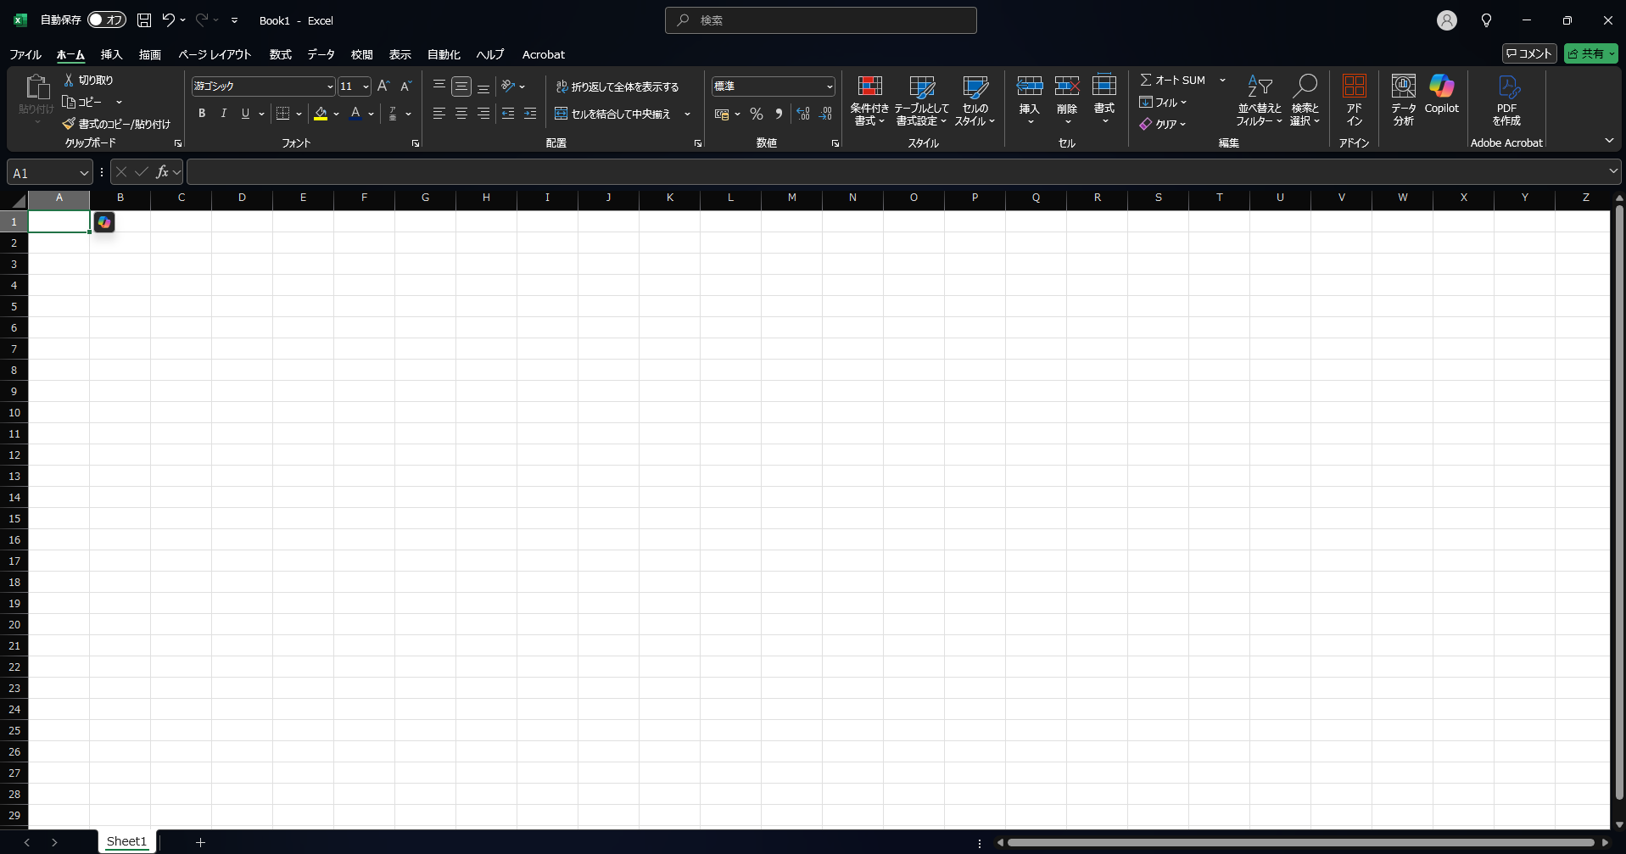

 |  | ブックを新規に作成するとワークシートが一つ作成されます。
 |  | ブックには複数のワークシートを作成することができるので、図のようにあとから新しいワークシートを追加することもできます。
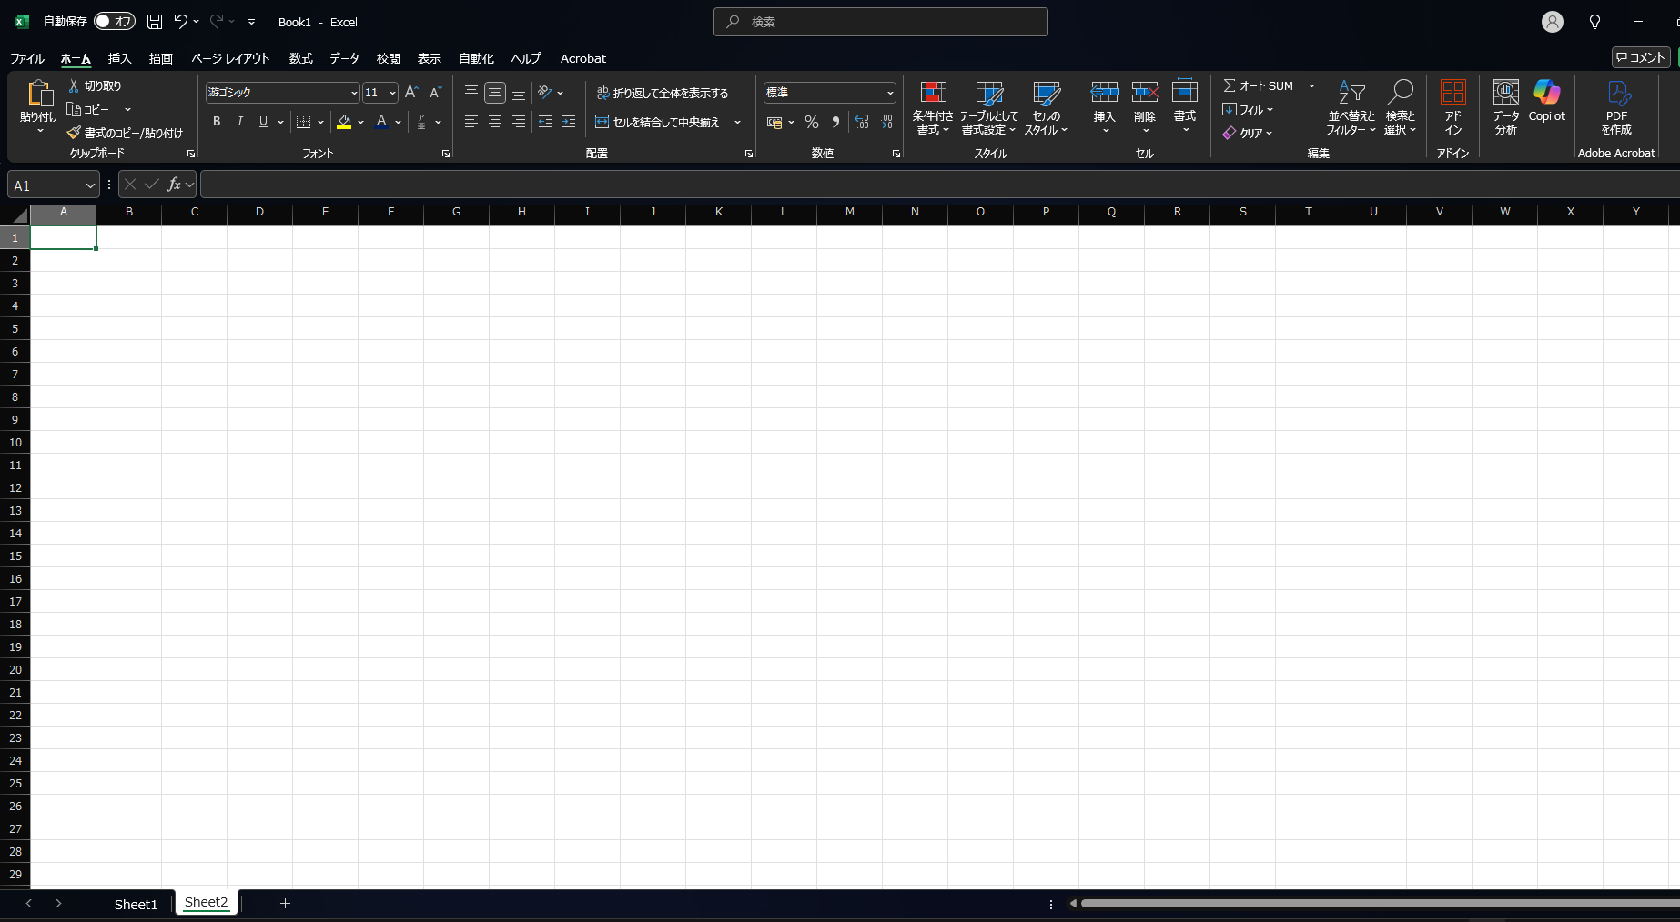

 | 画面表示切り替え
 |  | 画面右下に表示されているのが「画面表示切り替え」のためのボタンです。
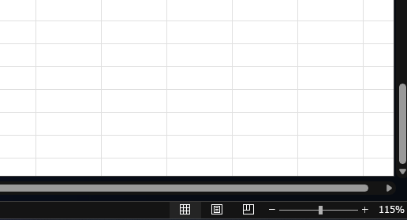

 |  | 3 つのボタンが表示されており、左から「標準」「ページレイアウト」「改ページプレビュー」に対応しています。
 |  | 印刷を行うときにどのように印刷されるのかをそれぞれの画面で確認できます。

第2章 EXCELの操作
2章
EXCELの操作

 | セルの移動
 |  | 以下の画像のように周囲が緑色になっているセルから矢印キーを使用して移動することが出来ます。
 |  | 周囲が緑色のセルは、そのセルが「選択されている」状態を表します。

 |  | 演習：以下の「ここから」のセルから「ここまで」のセルまで、矢印キーを使用して移動してみましょう。

 |  | ここから

 |  |  |  |  |  |  |  | ここまで

 | セルへの入力
 |  | セルに値を入力する場合、入力したいセルをダブルクリックすることで入力可能な状態になります。
 |  | 入力可能な状態では、以下のようにテキストカーソルが点滅します。

 |  |  |  |  | 演習：L24セルを入力可能な状態にし、「りんご」と入力して下さい。

 | セル内で改行する
 |  | セル内で改行するには、セルを入力可能な状態にし、Altを押したままEnterで実現することが出来ます。
 |  | Enterだけを入力するとカーソルが下に動いてしまうので注意しましょう。

 |  | 演習：上記の画像と同じようになるように以下の範囲に入力しましょう。

 | セルのコピー・切り取り
 |  | 一般的な Ctrl + C でセルをコピーすることが出来ます。
 |  | 同様に Ctrl + X で切り取ることが出来ます。
 |  | コピー元、切り取り元のセルは画像のように緑の点線で表現されます。

 |  | 以下のように特定の範囲をコピー・切り取りすることも可能です。

 | セルのペースト
 |  | コピー・切り取りしたセルは Ctrl + V で貼り付けることが出来ます。

 |  | 演習：上の画像と同じようになる様に、コピー&ペーストをしてみましょう。

 |  | バナナ

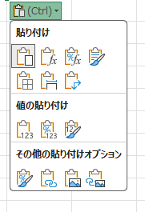
 |  | 貼り付けた際、以下の画像のように(Ctrl)と表示されます。
 |  | これをクリックすることで、右の詳細な貼り付けオプションを表示することが出来ます。

 |  | 演習：上の画像と同じようになる様に、コピー&ペーストをしてみましょう。

 |  | バナナ

 | オートフィル機能
 |  | オートフィル（自動入力）とは、セルの右下にあるフィルハンドルを使って特定の方向にドラッグし、
 |  | 上下左右隣り合ったセルに数式のコピー、日付や数字などの規則性のある連続データを入力する機能です。

 |  |  |  |  |  | ←この赤枠の箇所がフィルハンドル

 |  | 1. 起点となるセルを選択します。

 |  | 2. フィルハンドルを特定の方向にドラッグします。

 |  | 3. オートフィル後、右下のメニューから詳細なフィル方法を指定することも出来ます。
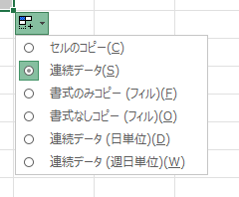

 |  | 演習：1 から 10 まで、右方向にオートフィルを使用して入力してみましょう。
 |  | 1

 | 行と列の選択
 |  | 特定の行番号又は列番号をクリックすることで、その行(列)全体を選択することが出来ます。
 |  | 以下の画像は赤枠箇所をクリックした状態です。
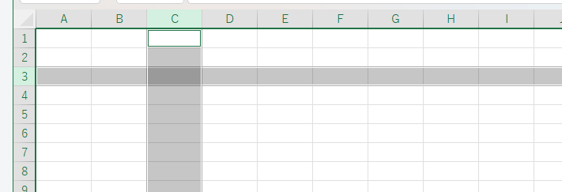

 |  | 以下のようなテーブルがあるとして、データ行の1行目に新たな行を追加したい場合は行の挿入で対応します。
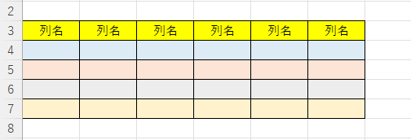

 |  | 1. 行番号をクリックし、行を選択
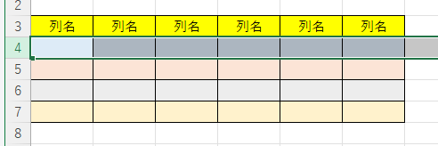

 |  | 2. 右クリックから挿入をクリック
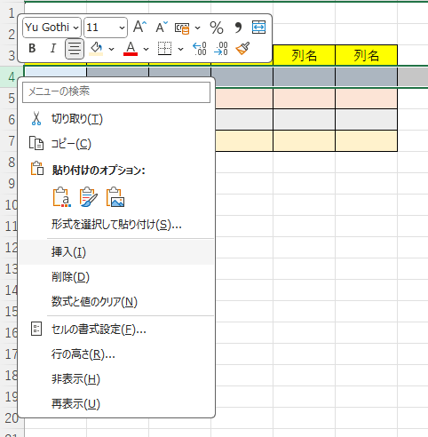

 |  | 以下のように新たな行を追加することが出来ました。
 |  | 特定の列に対しても同じことができるため、覚えておきましょう。
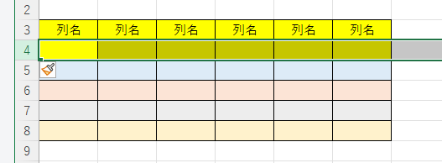

 |  | 演習：以下のテーブルで上記と同様の操作を実践してみましょう。

 |  | 列名 | 列名 | 列名 | 列名 | 列名 | 列名

 |  | 行、または列を右クリックした際、削除をクリック選択すると特定の行や列を削除することが出来ます。

 |  | 演習：以下のテーブルで、特定の行を削除してみましょう。

 |  | 列名 | 列名 | 列名 | 列名 | 列名 | 列名

第3章 書式設定
3章
書式設定

 | 罫線
 |  | Excelの罫線は、セルの周りに線を引いて表を見やすくする機能です。
 |  | 太線や点線、外枠や内側の線などを使って、項目を区切ったり、強調したい部分を目立たせたりできます。ホームタブ内のフォントカテゴリの「罫線」ボタン（赤枠）の下矢印から設定します。

 |  | ①罫線を引きたい範囲を選択します。

 |  | ②「ホーム」タブを選択、リボン内の罫線ボタンの下向き矢印をクリックします。

 |  | ③表示されたメニューから必要罫線の種類を選択します。今回は格子を選択します。
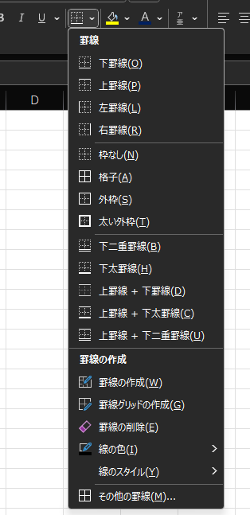

 |  | ④このように格子の罫線を引くことができます。

 |  | ⑤その他、用途に応じて罫線のカスタマイズが可能です。
 |  | 罫線のカスタマイズは、罫線メニューの一番下「その他の罫線」で設定が可能です。
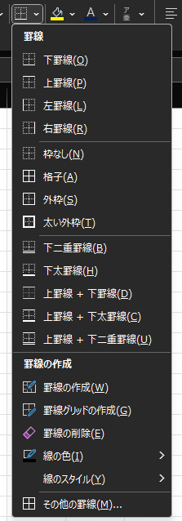
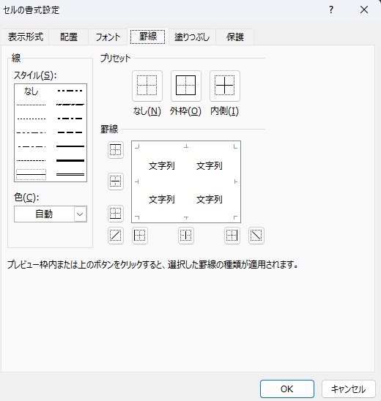

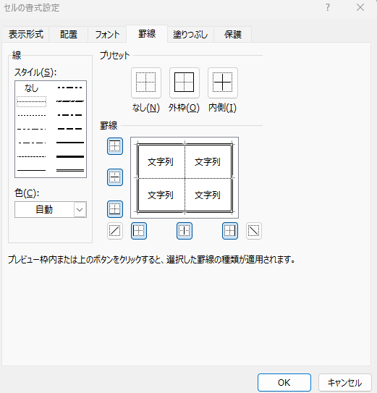

 |  |  |  |  |  |  | 線のスタイルをこのように設定することで、外枠は二重線、内側は破線のような表も作成可能です。

 |  | 演習：見本の表と同じ罫線を引いてみましょう。

 |  | 見本① |  |  | 回答 |  |  | 見本② |  | 回答
 |  | 好きな果物ランキング |  |  | 好きな果物ランキング |  |  | 好きな果物ランキング |  | 好きな果物ランキング
 |  | 1位 | いちご |  | 1位 | いちご |  | 1位 | いちご | 1位 | いちご
 |  | 2位 | ぶどう |  | 2位 | ぶどう |  | 2位 | ぶどう | 2位 | ぶどう
 |  | 3位 | 桃 |  | 3位 | 桃 |  | 3位 | 桃 | 3位 | 桃
 |  | 4位 | さくらんぼ |  | 4位 | さくらんぼ |  | 4位 | さくらんぼ | 4位 | さくらんぼ
 |  | 5位 | りんご |  | 5位 | りんご |  | 5位 | りんご | 5位 | りんご

 | セルの結合
 |  | Excelのセルの結合とは、複数のセルをひとつにまとめて、ひとつの大きなセルとして使えるようにする機能です。
 |  | 結合は「ホーム」タブの「セルを結合して中央揃え」ボタンから行います。

 |  | このようにセルの値が途中で切れて締まっている場合など、必要な分のセルを結合して全文表示できるようにします。

 |  | ①必要な範囲のセルを選択して「ホーム」タブのリボン内にある、セルを結合して中央揃えをクリックします。
 |  | 今回は3つセルを1つに結合します。

 |  | ②このように3つのセルを一つにまとめることが可能です。
 |  | 結合サれた範囲でもう一度セルを結合して中央揃えをクリックすれば結合は解除されます。

 |  | 演習：見本と同じようにセルを結合してみましょう
 |  | 。
 |  | 見本 | 今日は研修初日ですね！
 |  | 回答 | 今日は研修初日ですね！

 | セル内の文字の位置
 |  | ホームタブのリボンからセル内の文字の位置を設定することができます。

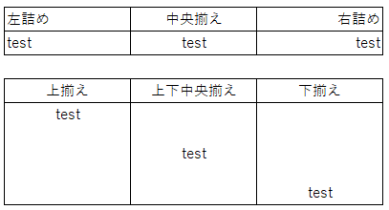

 |  | 演習：見本と同じように文字の位置を設定してみましょう

 |  | 見本
 |  | test | test | test

 |  | 回答
 |  | test | test | test

 | セルの色と文字色
 |  | 色を付けたいセルを選択して「ホーム」タブからセルの色を変更することが可能です。

 |  | 赤 | 青 | 緑 | 黄色

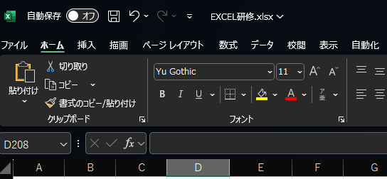

 |  | 今回はセルを赤色にしたいので、赤を選択します。

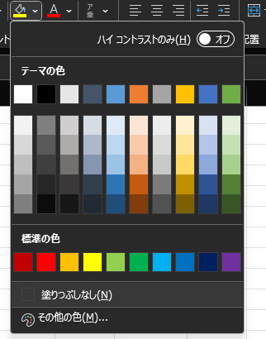

 |  | このようにセルが赤く着色されます。

 |  | 演習：見本と同じようにセルに色を設定してみましょう

 |  | 見本
 |  | 赤 | 青 | 緑 | 黄色

 |  | 回答
 |  | 赤 | 青 | 緑 | 黄色

 |  | 色を付けたい文字のセルを選択して「ホーム」タブから文字の色を変更することが可能です。
 |  | 色の付け方はセルの色の付け方と一緒です。

 |  | 演習：見本と同じように文字に色を設定してみましょう

 |  | 見本
 |  | 赤 | 青 | 緑 | 黄色

 |  | 回答
 |  | 赤 | 青 | 緑 | 黄色

 | フォントの修正
 |  | 「ホーム」タブからセルに入力した値の「書体」「サイズ」などの変更ができます。
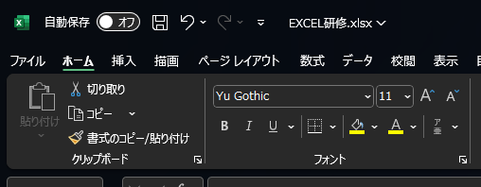

 |  | 演習：見本と同じようにフォントを設定してみましょう

 |  | 見本
 |  | 太字 | 斜体 | 文字サイズ(18) | HG明朝体E | MSゴシック
 |  | こんにちは | こんにちは | こんにちは | こんにちは | こんにちは

 |  | 回答
 |  | 太字 | 斜体 | 文字サイズ(18) | HG明朝体E | MSゴシック
 |  | こんにちは | こんにちは | こんにちは | こんにちは | こんにちは

 | セルの書式設定
 |  | Excelのセルの書式設定とは、セルに入力されたデータの見た目や表示方法を整える機能です。
 |  | たとえば、数字を金額表示にしたり、日付形式にの表示を変更することが可能です。

 |  | ①数値を金額形式に変更していきます。
 |  | 対象のセルを選択します。
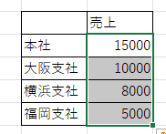

 |  | ②右クリックメニューから、セルの書式設定を選択します。
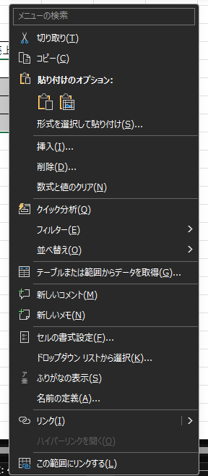

 |  | ③表示形式タブを選択して、分類の通貨を選択しOKをクリックします。

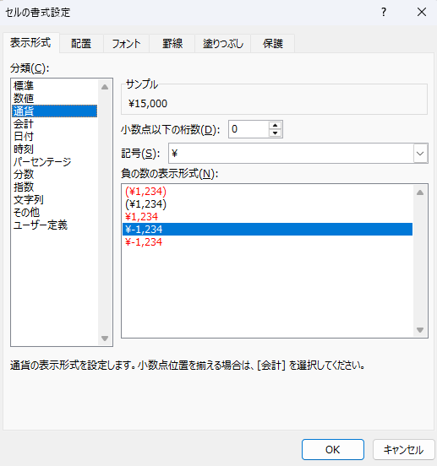

 |  | 選択した範囲の表示形式が金額表示になっていることがわかります。
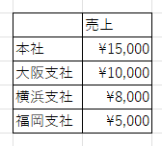

 |  | 演習：見本と同じようにセルの書式を設定してみましょう

 |  | 見本 |  |  | 回答
 |  |  | 売上 |  |  | 売上
 |  | 本社 | ¥15,000 |  | 本社 | 15000
 |  | 大阪支社 | ¥10,000 |  | 大阪支社 | 10000
 |  | 横浜支社 | ¥8,000 |  | 横浜支社 | 8000
 |  | 福岡支社 | ¥5,000 |  | 福岡支社 | 5000

 |  | 見本 |  |  | 回答
 |  |  | 入社日 |  |  | 誕生日
 |  | 田中 | 2025-02-01 |  | 田中 | 2025-02-01
 |  | 鈴木 | 2025-03-14 |  | 鈴木 | 2025-03-14
 |  | 佐藤 | 2025-12-01 |  | 佐藤 | 2025-12-01
 |  | 大田 | 2025-01-20 |  | 大田 | 2025-01-20

第4章 関数
4章
関数

 | SUM関数
 |  | セル範囲に含まれる数値を全て合計します。

 |  | 書き方： | =SUM(範囲)

 |  | 演習：以下の表でSUM関数を使用して金額列の合計値を求めましょう。
 |  | 果物 | 金額
 |  | りんご | 50
 |  | オレンジ | 20
 |  | バナナ | 60
 |  | レモン | 40

 | COUNT関数
 |  | 数値を含む範囲内のセルの個数をカウントします。

 |  | 書き方： | =COUNT(範囲)

 |  | 演習：以下の表でCOUNT関数を使用して数値を含むセルの個数カウントしましょう。
 |  | 品目 | 金額
 |  | パン | 50
 |  | ドーナツ | 100
 |  | クッキー | 40
 |  | ケーキ | 50
 |  | パイ | 20

 | VLOOKUP関数
 |  | 指定した値を元に特定のデータを探し出すことができます。

 |  | 書き方： | =VLOOKUP(検索値, 範囲, 列番号, [検索方法])

 |  | 演習：D45セルを表から検索し、金額がE45に表示されるようにVLOOKUP関数を使用してみましょう。 |  |  |  |  | 演習：表から検索し、T42セルに桃の金額が表示されるようにVLOOKUP関数を使用してみましょう。
 |  | 肉類 | 金額 |  |  |  | その後、T42セルから下方向にオートフィルしましょう。
 |  | 牛肉 | 50 |  |  |  | フルーツ | 金額
 |  | 鶏肉 | 30 |  |  |  | ぶどう | 800 | ポイント：絶対参照を覚えよう
 |  | 豚肉 | 10 |  |  |  | 桃 | 300 | 桃
 |  | 魚肉 | 50 |  |  |  | いちご | 600 | いちご
 |  |  |  |  |  |  | メロン | 1500 | ぶどう
 |  | 牛肉 |  |  |  |  | キウイ | 100

 | IF関数
 |  | 条件式の考え方

 |  | 演習：黄色のセルに「真」か「偽」を入力しましょう。
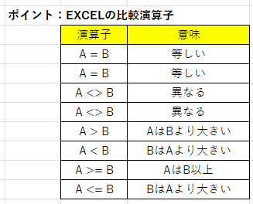
 |  |  | A | B | 演算子 | 結果
 |  |  | 15 | 8 | A = B | 偽
 |  |  | いちご | いちご | A = B
 |  |  | 7 | 19 | A <> B
 |  |  | メロン | メロン | A <> B
 |  |  | 31 | 4 | A > B
 |  |  | 12 | 10 | A < B
 |  |  | 18 | 31 | A >= B
 |  |  | 9 | 9 | A <= B

 |  | 条件式の結果に応じて必要な処理をおこなう
 |  | 書き方： | =IF(論理式, [条件が真の場合], [条件が偽の場合])

 |  | 演習：E70セルが50以上の場合は「合格！」50未満の場合は「不合格！」を表示しましょう。

 |  |  | 50

 | COUNTIF関数
 |  | 指定された範囲に含まれるセルの内、検索条件に一致するセルの個数をカウントします。

 |  | 書き方： | =COUNTIF(範囲, 検索条件)

 |  | 演習：以下の表でCOUNTIF関数を使用して、金額が50以上のセルをカウントしてみましょう。
 |  | 品目 | 金額
 |  | パン | 50
 |  | ドーナツ | 100
 |  | クッキー | 40
 |  | ケーキ | 50
 |  | パイ | 20

 |  | チャレンジ演習：D95が表に存在する場合だけVlookupの結果を表示して下さい。
 |  | 肉類 | 金額
 |  | 牛肉 | 50 |  | ヒント： | IF関数の論理式としてCountif関数の結果を使用します。
 |  | 鶏肉 | 30 |  |  | 上記の論理式がTrueの場合、Vlookupします。
 |  | 豚肉 | 10 |  |  | 上記の論理式がFalseの場合、空白を表示します。
 |  | 魚肉 | 50

 |  | BEEF

